Лист1
Идентификатор дефекта | Краткое описание | Предусловие | Серьезность | Срочность (приоритет) | Шаги к воспроизведению | Фактический результат | Ожидаемый результат | Вложение
1 | Некорректный статус-код ответа 201 Created при успешном удалении бронирования через DELETE /booking/:id | 1. Пользователь авторизован (получен валидный токен). 2. В системе существует созданное бронирование (есть актуальный ID). | Trivial |  | 1. Отправить HTTP-запрос методом DELETE на эндпоинт https://restful-booker.herokuapp.com/booking/{id} несуществующего или свежесозданного бронирования. 2. В заголовках запроса (Headers) передать токен авторизации в формате: Cookie: token={значение_токена}. | Сервер возвращает HTTP-статус 201 Created. В теле ответа приходит строка "Created" | Сервер возвращает HTTP-статус 200 OK или 204 No Content. | 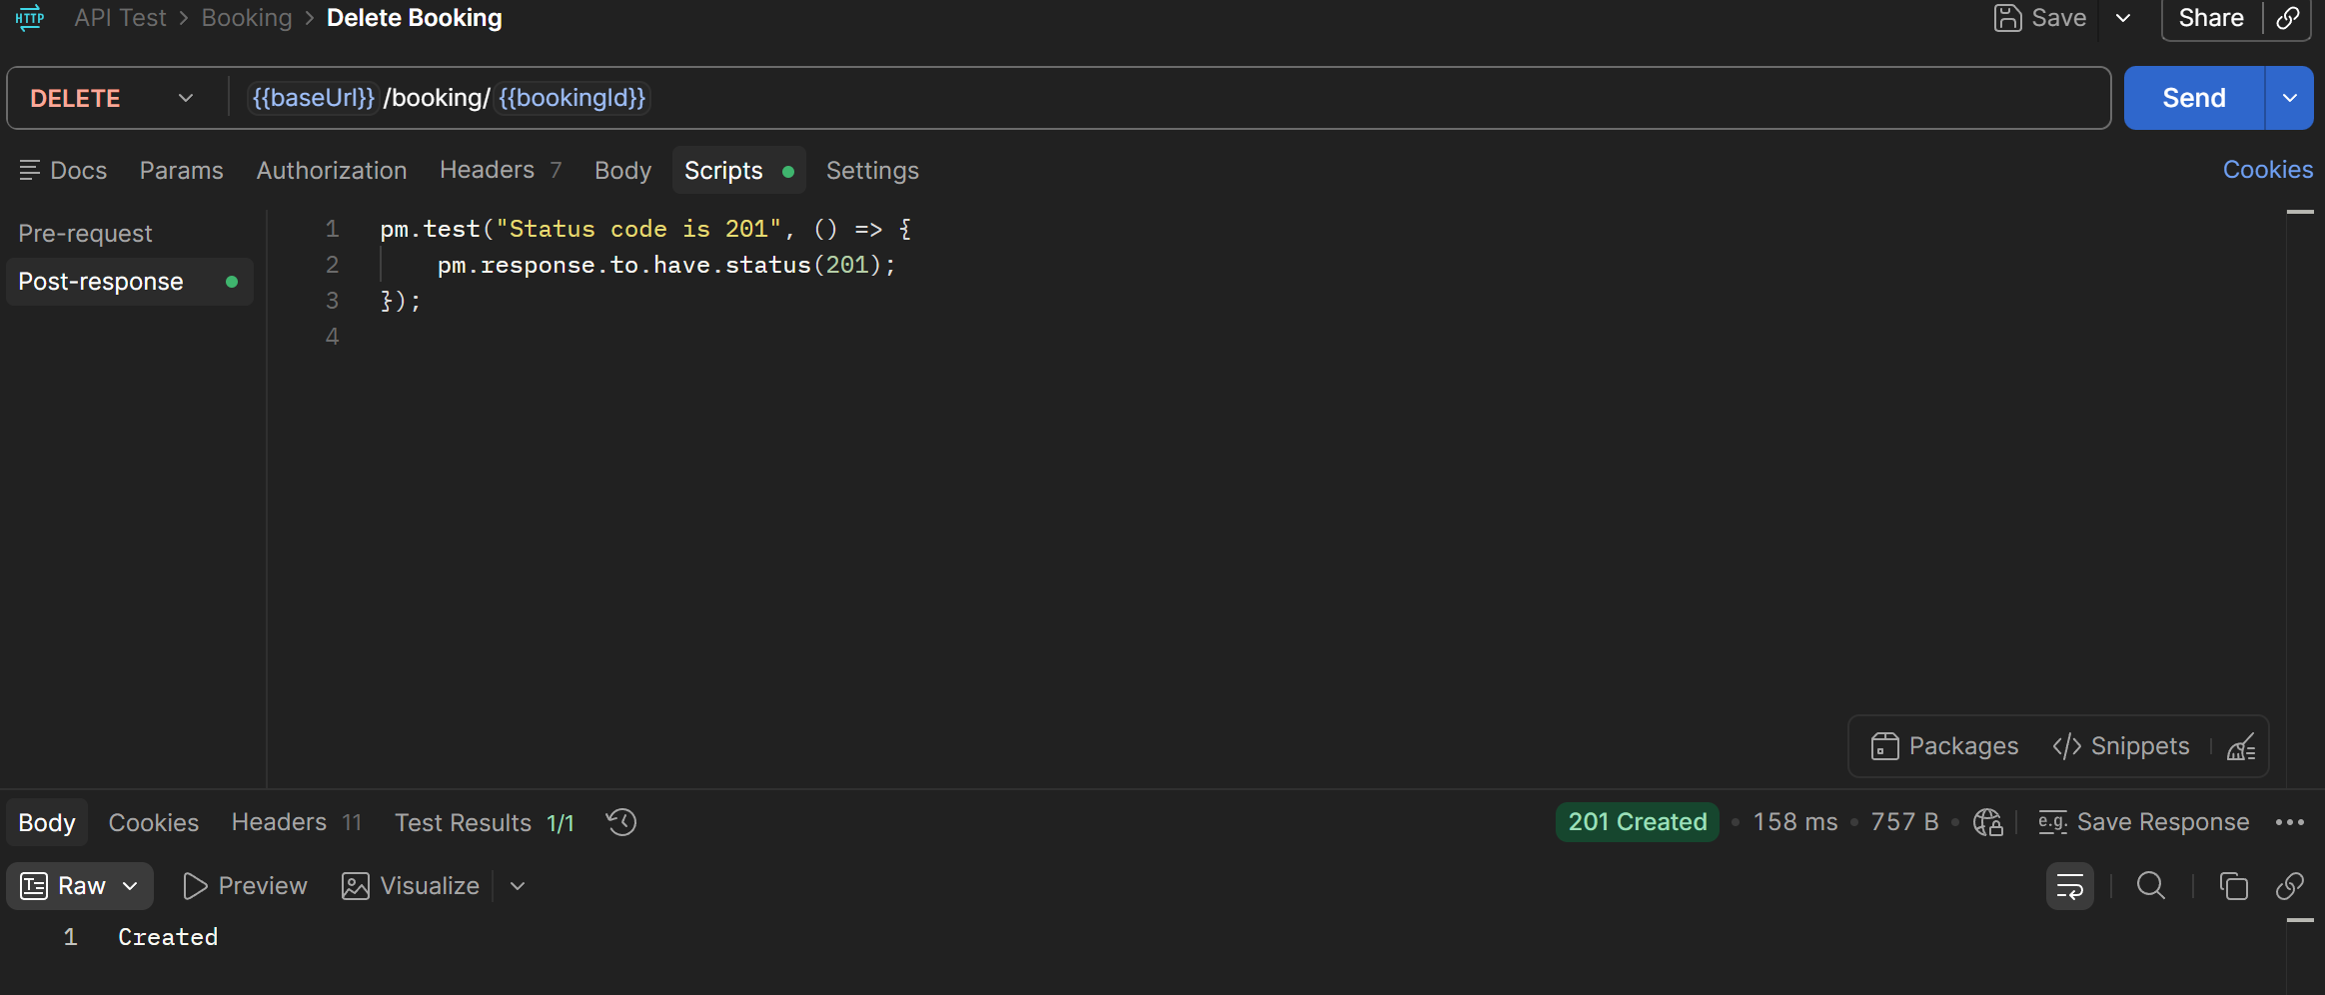
2 | Некорректный статус-код ответа 201 Created на эндпоинте проверки доступности сервиса GET /ping. | Сервис запущен и доступен. | Minor |  | 1. Отправить HTTP-запрос методом GET на эндпоинт https://restful-booker.herokuapp.com | Сервер возвращает статус 201 Created. | Сервер возвращает статус 200 OK.
3 | Отсутствие валидации дат в POST /booking — система позволяет оформить выезд раньше даты заезда. | - | Major |  | 1. Отправить POST запрос на создание бронирования https://restful-booker.herokuapp.com/booking. 2. В теле JSON-запроса передать некорректную логику дат: "checkin": "2026-10-25", "checkout": "2026-10-20" (выезд раньше заезда). | Бронирование успешно создается, сервер возвращает статус 200 OK и сохраняет некорректные даты. | Сервер возвращает ошибку 400 Bad Request. Бронирование с некорректной логикой дат не создается. | 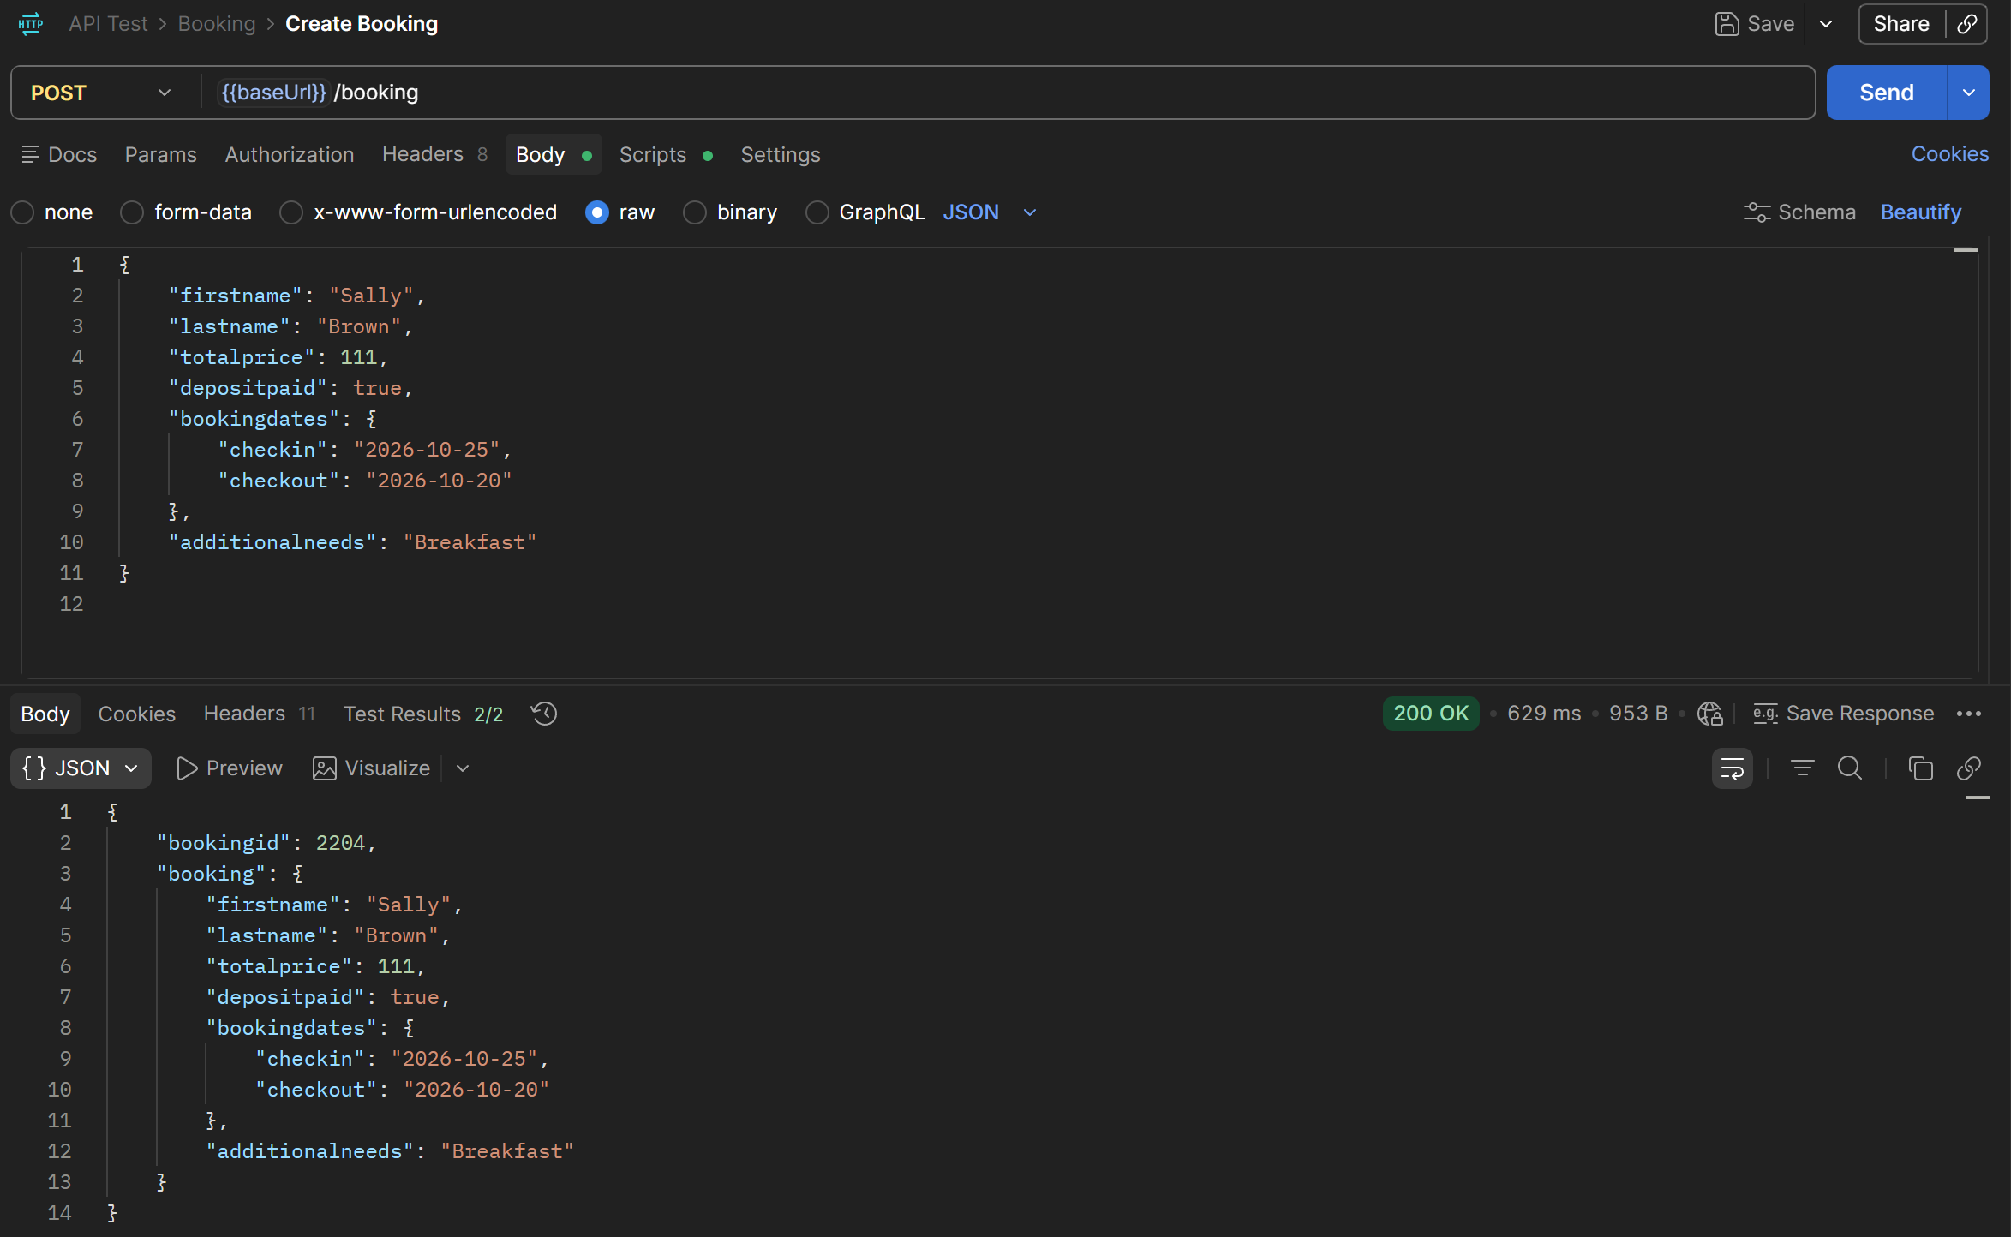
4 | Запрос DELETE /booking/:id на несуществующий ID возвращает неверный статус-код 405 Method Not Allowed вместо 404 Not Found | ользователь авторизован (получен токен). | Minor |  | 1. Отправить HTTP-запрос методом DELETE на заведомо несуществующий или ранее удаленный ID бронирования (например, https://restful-booker.herokuapp.com/booking/999999). 2. В заголовках передать токен авторизации (Cookie: token={значение}). | Сервер возвращает статус 405 Method Not Allowed. | Сервер должен возвращать статус 404 Not Found, так как запрашиваемый ресурс отсутствует.
5 | Эндпоинт /auth возвращает статус 200 OK при отправке неверных учётных данных. |  | Major |  | 1. Отправить POST-запрос на адрес https://restful-booker.herokuapp.com/auth. 2. В теле JSON-запроса передать невалидный пароль, например: {"username": "admin", "password": "wrong_password"}. | Сервер возвращает HTTP-статус 200 OK. В теле ответа приходит сообщение {"reason": "Bad credentials"}. | Сервер должен возвращать статус 401 Unauthorized согласно стандартам протокола HTTP. | 